人口総数・増減数の推移
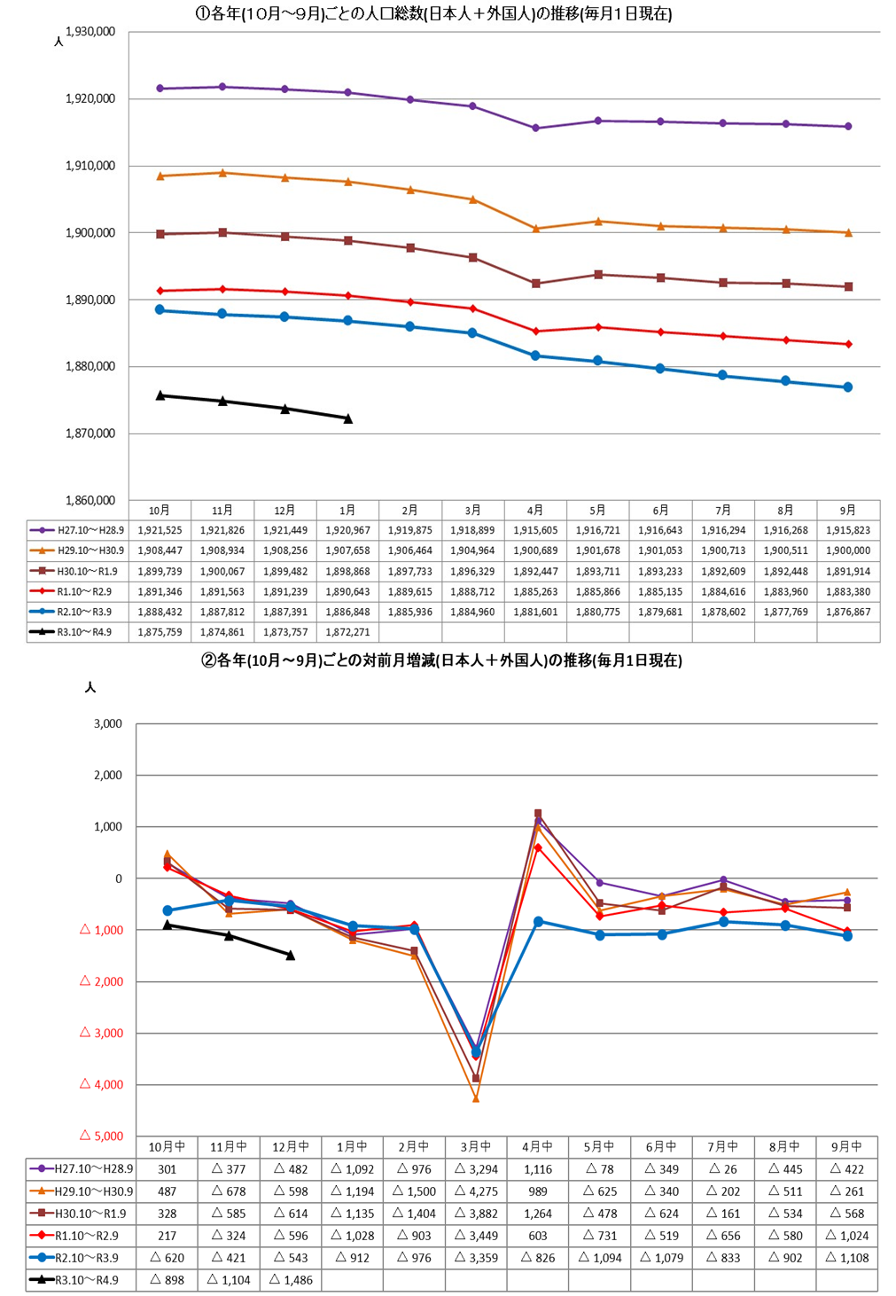
岡山県毎月流動人口調査

